D-Übersicht
Variablenliste SpiGes

SpiGes-Datensatz
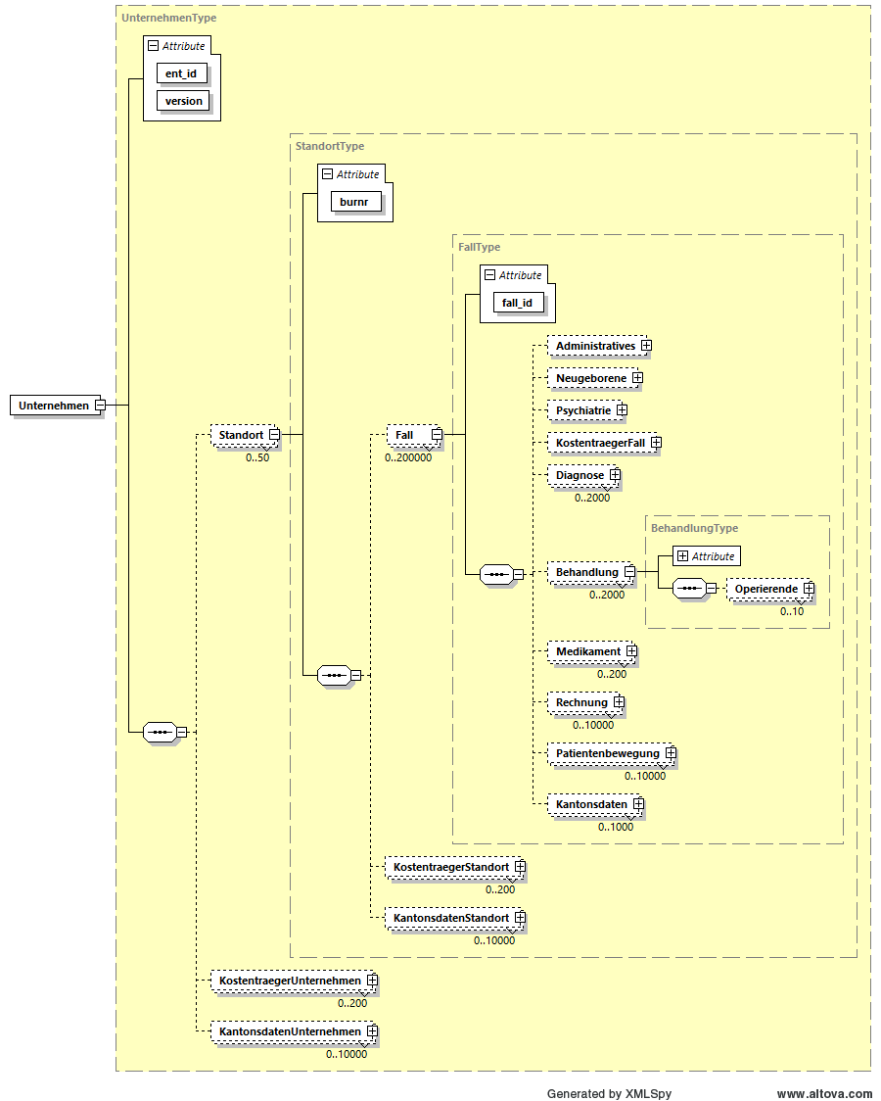

Identifikatoren-File
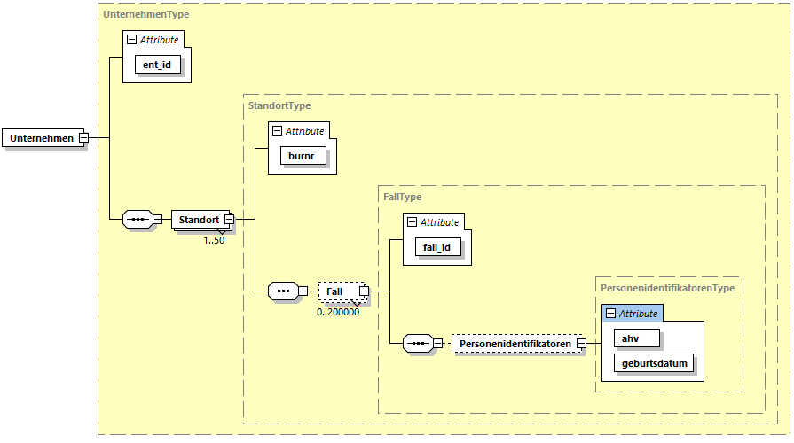

© BFS, Sektion GESV 2025

Impressum
Herausgeber: | Bundesamt für Statistik (BFS)
Auskunft: | +41 58 463 67 00
Redaktion: | Stefan Neubert, BFS
Inhalt: | Stefan Neubert BFS, Edith Salgado BFS, Patrick Schwab BFS
Reihe: | Statistik der Schweiz
Themenbereich: | 14 - Gesundheit
Originaltext: | Deutsch
Übersetzung: | Sprachdienste BFS
Grafiken: | Stefan Neubert, BFS
Copyright: | BFS, Neuchâtel 2022 Wiedergabe unter Angabe der Quelle für nichtkommerzielle Nutzung gestattet
Bestellungen Print: | kein Print
Download: | www.statistik.ch

F-Vue d'ensemble
Liste des variables SpiGes

Représentation schématique des données SpiGes (input)
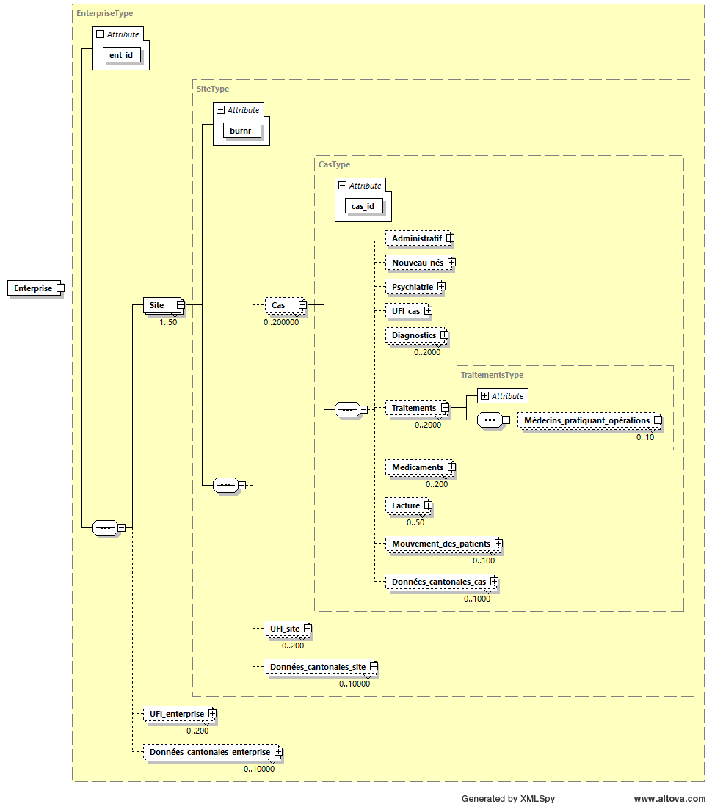

Représentation schématique du fichier des identificateurs
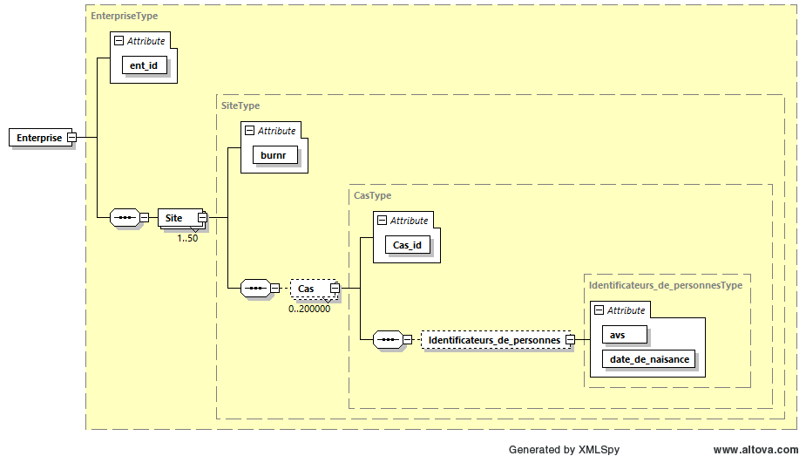

© OFS, section GESV 2025

Impressum
Éditeur | Office fédéral de la statistique (OFS)
Informations: | +41 58 463 67 00
Rédaction: | Stefan Neubert, OFS
Contenu: | Stefan Neubert OFS, Edith Salgado OFS, Patrick Schwab OFS
Série: | Statistique de la Suisse
Domaine: | 14 - Santé
Langue du texte original: | allemand
Traduction: | Services linguistiques de l'OFS
Mise en page: | Section PUB
Graphiques: | Stefan Neubert, OFS
Copyright: | OFS, Neuchâtel 2022 La reproduction est autorisée, sauf à des fins commerciales, si la source est mentionnée
Commande version imprimée: | pas de version imprimée
Prix: | -
Téléchargement: | www.statistik.ch (gratuit)
Numéro OFS: | 0000-0000
ISBN: | 978-3-303-00000-0

I-Visione d'insieme
Elenco delle variabili SpiGes

Rappresentazione schematica del set di dati SpiGes (input)
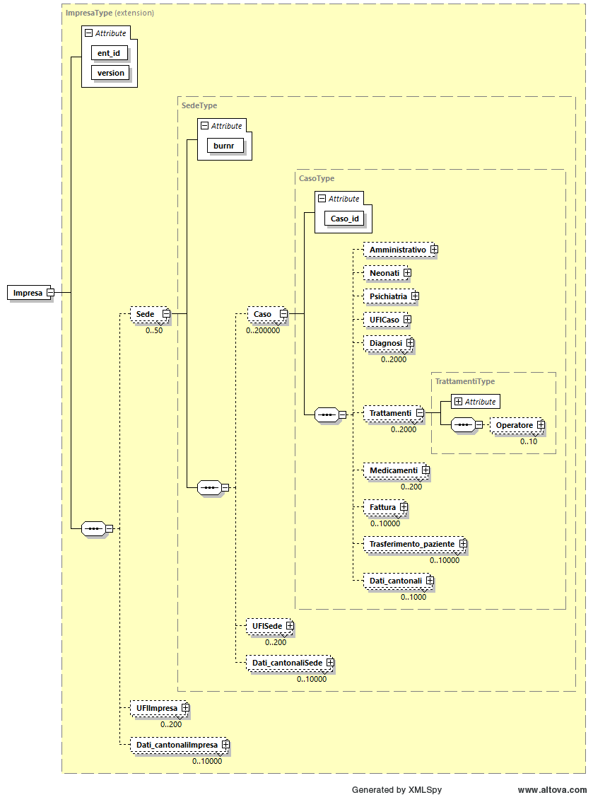

Rappresentazione schematica del file degli identificatori
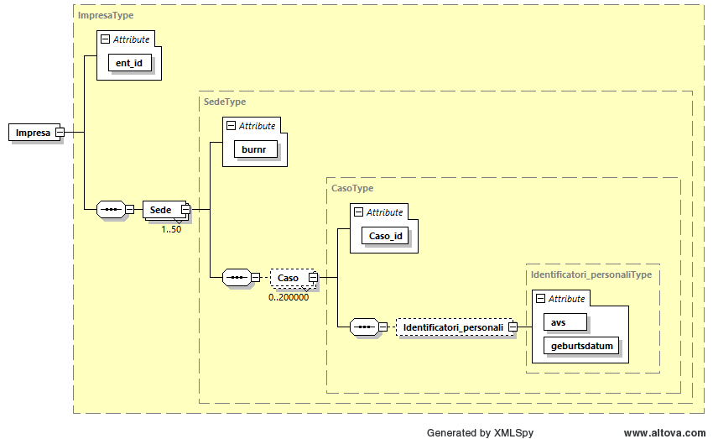

© UST, sezione GESV 2025

Impressum
Editore: | Ufficio federale di statistica (UST)
Informazioni: | +41 58 463 67 00
Redazione: | Stefan Neubert, UST
Contenuto: | Stefan Neubert, UST; Edith Salgado, UST; Patrick Schwab, UST
Serie: | Statistica della Svizzera
Settore: | 14 - Salute
Testo originale: | tedesco
Traduzione: | Servizi linguistici dell'UST
Grafica e impaginazione: | sezione DIAM
Grafici: | Stefan Neubert, UST
Copyright: | UST, Neuchâtel 2022 Riproduzione autorizzata, eccetto per scopi commerciali, con citazione della fonte
Versione cartacea: | documento disponibile solo in formato digitale
Prezzo: | -
Versione digitale: | www.statistica.admin.ch (gratuita)
Numero UST: | 0000-0000
ISBN: | 978-3-303-00000-0

